关系图
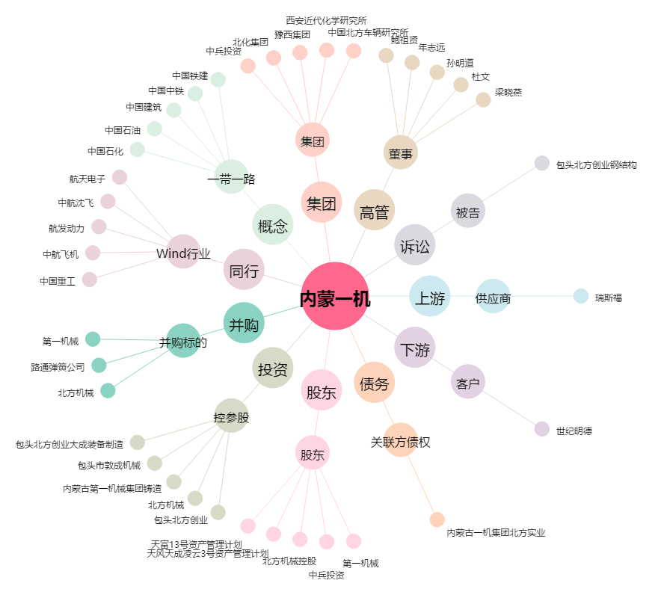
内蒙一机[600967.SH] - 关系概览图

